INDICE
Toolkit para implementar framework de habilitadores industria 4.0 en el sector Bancario

FRAMEWORK

AGENCIA DEL FUTURO SISTEMA CIBERFISICO

ARQUITECTURA DE REFERENCIA

PROCESO DE IMPLEMENTACIÓN

MATRIZ DE ALINEAMIENTO ESTRATÉGICO

MATRIZ DE NECESIDADES DE NEGOCIO

ANALISIS DE SOLUCIONES

MATRIZ DE RIESGOS

MATRIZ DE INFLUENCIA

CUADRO DE MANDO

FRAMEWORK
FRAMEWORK DE TRABAJO - NIVEL 1

6. Monitoreo y
Mejora continua

3. Determinación de soluciones
5. Gestión de cambio
4. Seguridad

2. Necesidades de negocio

1.Estrategia

FRAMEWORK DE TRABAJO - NIVEL 2

6. Monitoreo y
Mejora continua

5. Gestión de cambio
4. Seguridad
3.3 Realidad virt / au

3.2
Big Data
3.4
Robótica

3.5 Simulación
3.1
IoT
2.2
Oferta valor
2.3
Canales
acceso

2.1 Producto
2.4
Operación

1.3 determinar resultados clave

1.2 determinación de objetivos

1.1 Alineamiento estratégico

SISTCIBERFISICO - AG. BANCARIA
SISTEMA CIBERFISICO-
MODELO EN AGENCIA BANCARIA.
NOMBRE: AGENCIA DEL FUTURO

TRX digitales
Negocio VIP

Servicio Digital

Serv. Dig. VIP

Negocio Especializado

ZONA ESPERA COMPARTIDA CON MARCAS

8*5

Zona Negocio Digital
Cajas Y Servicio especial

ARQUITECTURA DE REFERENCIA
ARQUITECTURA DE REFERENCIA - PARA AGENCIA DEL FUTURO

Capa de dispositivos

Sensores de tráfico
Cámaras inteligentes
Lentes de RV
Pantallas inteligentes / Realidad aumentada
Sensores de temperatura

Gateway

Procesamiento

PROCESO
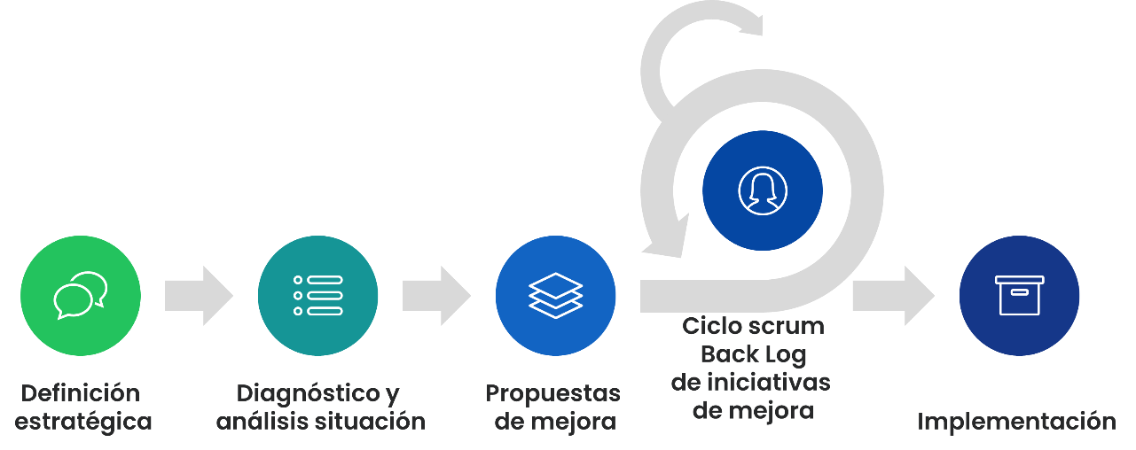

Gobierno de Gestión

Matriz de influencia
The Influence Model consists of four change levers designed to shift mindset and behaviors
THE INFLUENCE MODEL: CHANGE LEVERS

"I will change my own behavior if…"

Modelos a seguir
“Veo a superiores, compañeros y subordinados comportarse de la nueva manera”
Fomentar la comprensión y convicción
“Sé lo que se espera de mí, estoy de acuerdo con ello y es significativo.”

Cambio de mentalidad y comportamiento

Desarrollo de talento y habilidades
“Tengo las habilidades y competencias para comportarme de la nueva manera”
Refuerzo con mecanismos formales
“Las estructuras, procesos y sistemas refuerzan el cambio de comportamiento que me piden que realice”

